Sheet1
1、段寄存器成员介绍

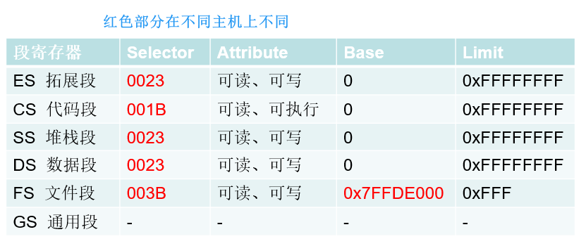

2、探测Attribute
 | ①可读: mov ax,fs | ②可写: mov dword ptr ds:[var],eax | ③可执行: 段寄存器修饰的内存可被赋给 eip，给cpu执行
3、探测Base

4、探测Limit

